Sheet1
 | SMILES
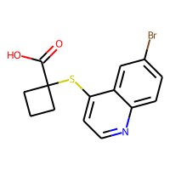 | O=C(O)C1(Sc2ccnc3ccc(Br)cc23)CCC1
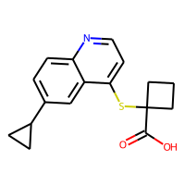 | O=C(O)C1(Sc2ccnc3ccc(C4CC4)cc23)CCC1
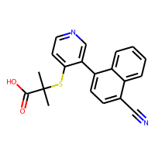 | CC(C)(Sc1ccncc1-c1ccc(C#N)c2ccccc12)C(=O)O

